9 cells
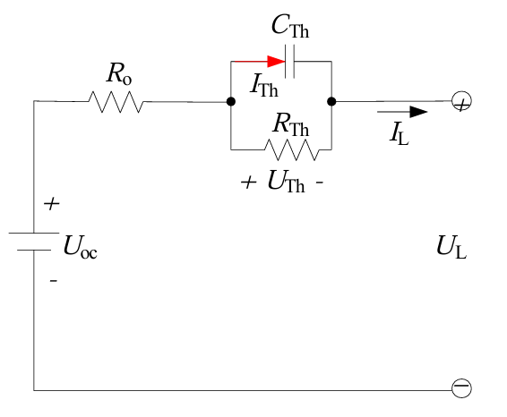
SoC | I | VE | VF | VG | VK | tau | R0 | Rp | Cp | t_rest | 80
0 | 1.276 | 2.69459 | 2.71959 | 2.72164 | 2.69573 | 136.32997276 | 0.019592476489 | 0.011774196681 | 11578.706934 | t_charge | 20
0.1 | 0.5 | 3.77517 | 3.80017 | 3.80234 | 3.77633 | 127.73285186 | 0.019592476489 | 0.011733790884 | 10885.898098
0.2 | 0.5 | 34.149 | 34.923 | 34.943 | 34.188 | -119.79107731 | 0.6065830721 | -0.086261136645 | 1388.7027457
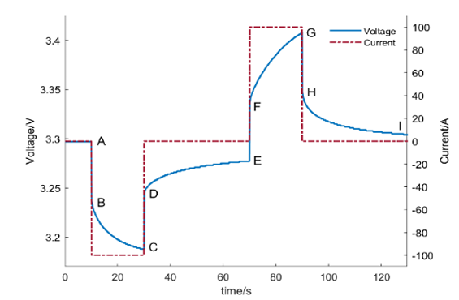
0.3 | 0.5 | 3.91024 | 3.93524 | 3.93795 | 3.91169 | 127.92118449 | 0.019592476489 | 0.014673678935 | 8717.730915
$R_{Th}=\frac{V_{G}−V_{F}}{I×(1−e^{\frac{−t}{R_{Th}×C_{Th}}})}$
0.4 | 0.5 | 3.92956 | 3.95456 | 3.95766 | 3.93121 | 126.85790869 | 0.019592476489 | 0.016656494488 | 7616.1228749
K
0.5 | 0.5 | 3.94153 | 3.96653 | 3.97014 | 3.94346 | 127.75720623 | 0.019592476489 | 0.019523707711 | 6543.6959068
0.6 | 0.5 | 3.95005 | 3.97505 | 3.97937 | 3.95235 | 126.91436854 | 0.019592476489 | 0.023221168732 | 5465.4599861
0.7 | 0.5 | 35.015 | 35.85 | 35.87 | 35.03 | 278.08475974 | 0.65438871473 | 0.22586568726 | 1231.1952432
0.8 | 0.5 | 3.97302 | 3.99802 | 4.00521 | 3.97686 | 127.5471962 | 0.019592476489 | 0.038826121243 | 3285.0872587
0.9 | 0.5 | 4.02641 | 4.05141 | 4.06217 | 4.03215 | 127.31224005 | 0.019592476489 | 0.058005319964 | 2194.8373034
1 | 0.5 | 37.568 | 4.29086 | 4.31216 | 4.27722 | #NUM! | -26.079263323 | #NUM! | #NUM!

cell 2
SoC | I | VE | VF | VG | VK | tau | R0 | Rp | Cp | t_rest | 15
0 | 1.25 | 2.69459 | 2.71959 | 2.72164 | 2.69573 | 25.561869892 | 0.02 | 0.0030219280977 | 8458.7948705 | t_charge | 20
0.1 | 0.5 | 3.77517 | 3.80017 | 3.80234 | 3.77633 | 23.949909724 | 0.02 | 0.0030662786783 | 7810.7413698
0.2 | 0.5 | 3.638 | 3.657 | 3.678 | 3.655 | 70.986059992 | 0.0152 | 0.068422213167 | 1037.4709719
0.3 | 0.5 | 3.705 | 3.722 | 3.731 | 3.711 | 36.994551936 | 0.0136 | 0.017240841628 | 2145.7509288
$R_{Th}=\frac{V_{G}−V_{F}}{I×(1−e^{\frac{−t}{R_{Th}×C_{Th}}})}$
0.4 | 0.5 | 3.746 | 3.763 | 3.772 | 3.752 | 36.994551936 | 0.0136 | 0.017240841628 | 2145.7509288
K
0.5 | 0.5 | 3.794 | 3.809 | 3.816 | 3.799 | 44.58020118 | 0.012 | 0.015491117887 | 2877.7910997
0.6 | 0.5 | 3.833 | 3.847 | 3.855 | 3.838 | 31.914647179 | 0.0112 | 0.013744744559 | 2321.9527319
0.7 | 0.5 | 3.883 | 3.896 | 3.905 | 3.888 | 25.51946292 | 0.0104 | 0.013252491654 | 1925.6350871
0.8 | 0.5 | 3.954 | 3.965 | 3.975 | 3.96 | 29.364227835 | 0.0088 | 0.016196286003 | 1813.0223083
0.9 | 0.5 | 4.068 | 4.08 | 4.094 | 4.078 | 44.58020118 | 0.0096 | 0.030982235774 | 1438.8955499
1 | 1.05 | 4.182 | 4.192 | 4.201 | 4.188 | 36.994551936 | 0.0095238095238 | 0.020524811462 | 1802.4307802

 | VE
SoC | 2.69459
0 | 3.77517
0.1 | 34.149
0.2 | 3.91024
0.3 | 3.92956
0.4 | 3.94153
0.5 | 3.95005
0.6 | 35.015
0.7 | 3.97302
0.8 | 4.02641
0.9 | 37.568
1

cell 1
SoC | I | VE | VF | VG | VK | tau | R0 | Rp | Cp | t_rest | 0.01
0 | 0.5 | 2.69459 | 2.71959 | 2.72164 | 2.69573 | 0.017041246595 | 0.05 | 0.0043302882379 | 3.9353608024 | t_charge | 0.05
0.1 | 0.5 | 3.77517 | 3.80017 | 3.80234 | 3.77633 | 0.015966606483 | 0.05 | 0.0045380908726 | 3.5183531867

0.2 | 0.5 | 3.8734 | 3.8984 | 3.90081 | 3.87469 | 0.016000396064 | 0.05 | 0.0050415263437 | 3.1737206103

0.3 | 0.5 | 3.91024 | 3.93524 | 3.93795 | 3.91169 | 0.015990148061 | 0.05 | 0.0056685809897 | 2.8208378941

$R_{Th}=\frac{V_{G}−V_{F}}{I×(1−e^{\frac{−t}{R_{Th}×C_{Th}}})}$
0.4 | 0.5 | 3.92956 | 3.95456 | 3.95766 | 3.93121 | 0.015857238586 | 0.05 | 0.006476670633 | 2.4483626672
K
0.5 | 0.5 | 3.94153 | 3.96653 | 3.97014 | 3.94346 | 0.015969650779 | 0.05 | 0.0075497486519 | 2.1152559529

0.6 | 0.5 | 3.95005 | 3.97505 | 3.97937 | 3.95235 | 0.015864296067 | 0.05 | 0.0090261193048 | 1.7575987566

0.7 | 0.5 | 3.95808 | 3.98308 | 3.98849 | 3.96097 | 0.015949151789 | 0.05 | 0.011312091422 | 1.409920694

0.8 | 0.5 | 3.97302 | 3.99802 | 4.00521 | 3.97686 | 0.015943399525 | 0.05 | 0.015033226619 | 1.060544082

0.9 | 0.5 | 4.02641 | 4.05141 | 4.06217 | 4.03215 | 0.015914030006 | 0.05 | 0.022491672371 | 0.70755209945

1 | 0.5 | 4.177 | 4.29086 | 4.31216 | 4.27722 | -0.0064571923473 | 0.22772 | -1.8480937195E-05 | 349.39745097

 | VE
SoC | 2.69459
0 | 3.77517
0.1 | 34.149
0.2 | 3.91024
0.3 | 3.92956
0.4 | 3.94153
0.5 | 3.95005
0.6 | 35.015
0.7 | 3.97302
0.8 | 4.02641
0.9 | 37.568
1

cell 3
SoC | I | VE | VF | VG | VK | tau | R0 | Rp | Cp | t_rest | 0.01
0 | 0.5 | 2.69459 | 2.71959 | 2.72164 | 2.69573 | 0.017041246595 | 0.05 | 0.0043302882379 | 3.9353608024 | t_charge | 0.05

0.1 | 0.5 | 3.77517 | 3.80017 | 3.80234 | 3.77633 | 0.015966606483 | 0.05 | 0.0045380908726 | 3.5183531867

0.2 | 0.5 | 3.8734 | 3.8984 | 3.90081 | 3.87469 | 0.016000396064 | 0.05 | 0.0050415263437 | 3.1737206103

0.3 | 0.5 | 3.91024 | 3.93524 | 3.93795 | 3.91169 | 0.015990148061 | 0.05 | 0.0056685809897 | 2.8208378941

$R_{Th}=\frac{V_{G}−V_{F}}{I×(1−e^{\frac{−t}{R_{Th}×C_{Th}}})}$
0.4 | 0.5 | 3.92956 | 3.95456 | 3.95766 | 3.93121 | 0.015857238586 | 0.05 | 0.006476670633 | 2.4483626672
K
0.5 | 0.5 | 3.94153 | 3.96653 | 3.97014 | 3.94346 | 0.015969650779 | 0.05 | 0.0075497486519 | 2.1152559529

0.6 | 0.5 | 3.95005 | 3.97505 | 3.97937 | 3.95235 | 0.015864296067 | 0.05 | 0.0090261193048 | 1.7575987566

0.7 | 0.5 | 3.95808 | 3.98308 | 3.98849 | 3.96097 | 0.015949151789 | 0.05 | 0.011312091422 | 1.409920694

0.8 | 0.5 | 3.97302 | 3.99802 | 4.00521 | 3.97686 | 0.015943399525 | 0.05 | 0.015033226619 | 1.060544082

0.9 | 0.5 | 4.02641 | 4.05141 | 4.06217 | 4.03215 | 0.015914030006 | 0.05 | 0.022491672371 | 0.70755209945

1 | 0.5 | 4.173 | 4.29086 | 4.31216 | 4.27722 | -0.0062980344127 | 0.23572 | -1.5195225707E-05 | 414.47455499

 | VE
SoC | 2.69459
0 | 3.77517
0.1 | 34.149
0.2 | 3.91024
0.3 | 3.92956
0.4 | 3.94153
0.5 | 3.95005
0.6 | 35.015
0.7 | 3.97302
0.8 | 4.02641
0.9 | 37.568
1

